Tabelle1
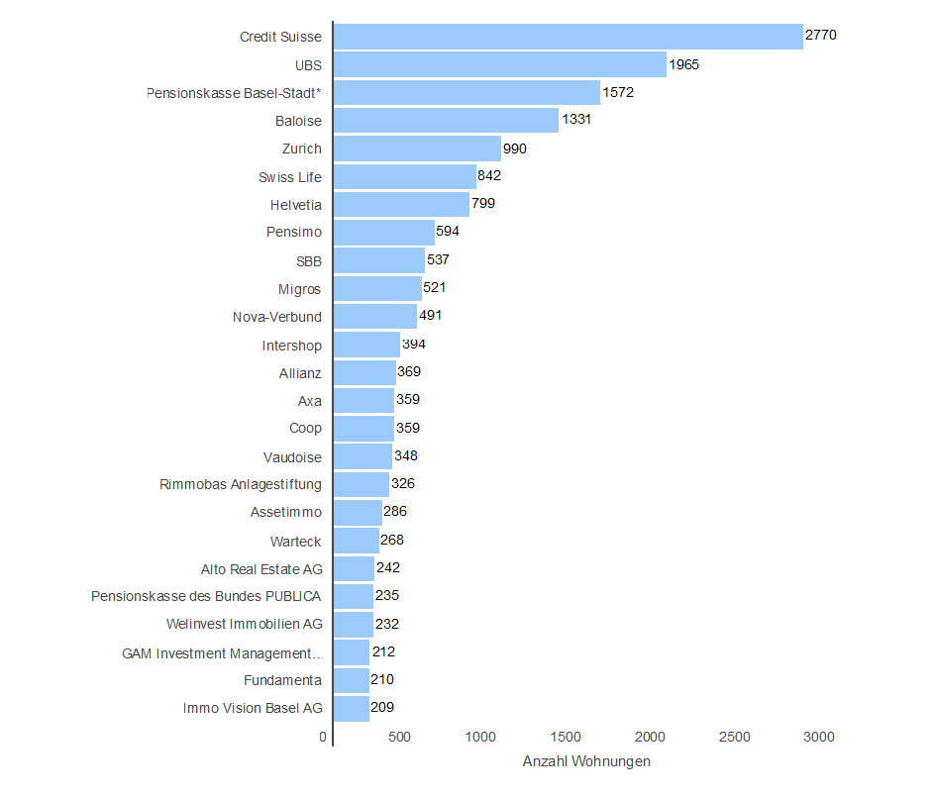
 | Anzahl Wohnungen
Credit Suisse | 2770
UBS | 1965
Pensionskasse Basel-Stadt* | 1572
Baloise | 1331
Zurich | 990
Swiss Life | 842
Helvetia | 799
Pensimo | 594
SBB | 537
Migros | 521
Nova-Verbund | 491
Intershop | 394
Allianz | 369
Axa | 359
Coop | 359
Vaudoise | 348
Rimmobas Anlagestiftung | 326
Assetimmo | 286
Warteck | 268
Alto Real Estate AG | 242
Pensionskasse des Bundes PUBLICA | 235
Welinvest Immobilien AG | 232
GAM Investment Management… | 212
Fundamenta | 210
Immo Vision Basel AG | 209

*Eigendeklaration durch PKBS. Im Datensatz sind einige der Grundstücke im Finanzvermögen der Einwohnergemeinde. Quelle: Bajour/Wem gehört Basel, Statistisches Amt Basel-Stadt

